Прайс-Лист
 |  |  | www.newland.com.ua
 |  |  | www.opt.moda |  |  |  |  |  | 0 | 0.00
 |  |  | www.newland.com.ua/viber | optom@newland.com.ua
Бренд |  | Артикул | Товар | Колір | Код | Розмір | Ціна | Ціна зі знижкою | Замовлення | Загальна сума
 | ДЛЯ ДІВЧИНКИ
 | Kitti
 | КЕПКА
 | Kitti | Y8100-9 | Кепка | Плащовка; Бавовна100%;
 |  |  |  | mix |  |  | 3.10
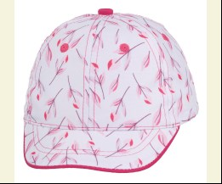
 |  |  |  |  | 449073 | 46см | 3.10 | 2.17

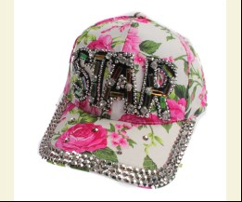
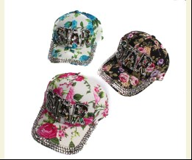
 | Kitti | Y8450-11 | Кепка | Габардин; Бавовна100%;
 |  |  |  | mix |  |  | 4.20
 |  |  |  |  | 449095 | 57см | 4.20 | 2.94

 | Kitti | T9330-2 | Кепка | Габардин; Бавовна70%,поліестер30%;
 |  |  |  | mix |  |  | 2.35
 |  |  |  | Ростовка | 909688 | 52см (6 шт) | 14.10 | 14.10

 |  |  |  |  | 469387 | 52см | 2.35 | 2.35

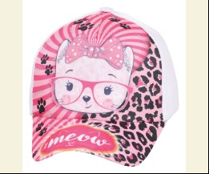
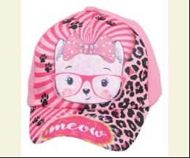
 | Kitti | T9330-3 | Кепка | Габардин; Бавовна70%,поліестер30%;
 |  |  |  | mix |  |  | 2.35
 |  |  |  | Ростовка | 909689 | 52см (6 шт) | 14.10 | 14.10

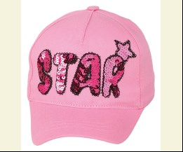
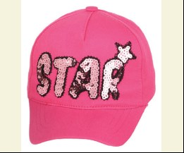
 | Kitti | T9330-5 | Кепка | Габардин; Бавовна70%,поліестер30%;
 |  |  |  | mix |  |  | 2.35
 |  |  |  |  | 469389 | 52см | 2.35 | 1.64

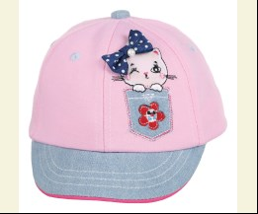
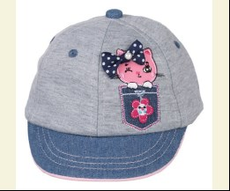
 | Kitti | Y9000-1 | Кепка | Трикотаж; Бавовна100%;
 |  |  |  | mix |  |  | 3.75
 |  |  |  |  | 469414 | 42см | 3.75 | 2.62

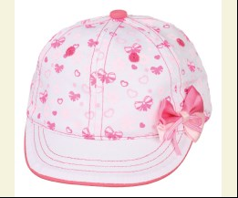
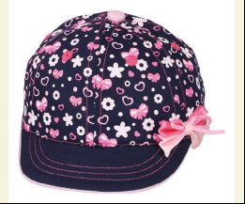
 | Kitti | Y9000-2 | Кепка | Текстиль; Бавовна100%;
 |  |  |  | mix |  |  | 3.75
 |  |  |  |  | 469415 | 42см | 3.75 | 2.62

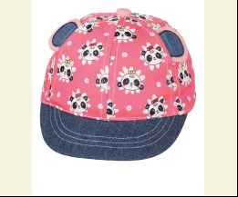
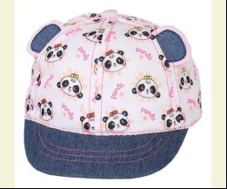
 | Kitti | Y9000-3 | Кепка | Текстиль; Бавовна100%;
 |  |  |  | mix |  |  | 3.75
 |  |  |  |  | 469416 | 42см | 3.75 | 2.62

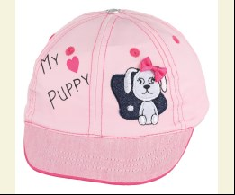
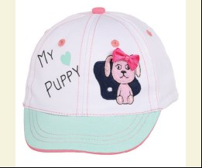
 | Kitti | Y9100-3 | Кепка | Текстиль; Бавовна100%;
 |  |  |  | mix |  |  | 3.75
 |  |  |  |  | 469431 | 46см | 3.75 | 2.62

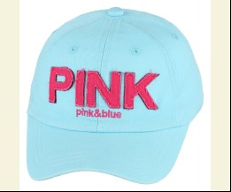
 | Kitti | Y9300-2 | Кепка | Джинс; Бавовна100%;
 |  |  |  | mix |  |  | 4.55
 |  |  |  | Ростовка | 909761 | 54см (6 шт) | 27.30 | 27.30

 |  |  |  |  | 469462 | 54см | 4.55 | 4.55

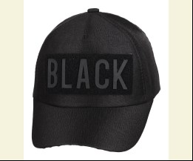
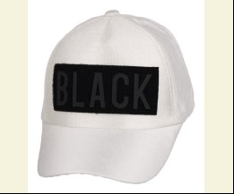
 | Kitti | Y9370-2 | Кепка | Габардин; Поліестер100%;
 |  |  |  | mix |  |  | 4.70
 |  |  |  |  | 469471 | 54см | 4.70 | 4.70

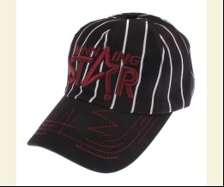
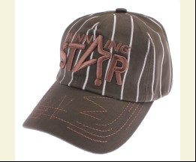
 | Kitti | Y9510-15 | Кепка | Габардин; Бавовна100%;
 |  |  |  | mix |  |  | 4.55
 |  |  |  | Ростовка | 910038 | 57см (6 шт) | 27.30 | 19.08

 |  |  |  |  | 470508 | 57см | 4.55 | 3.18

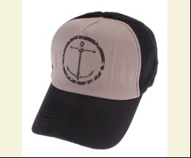
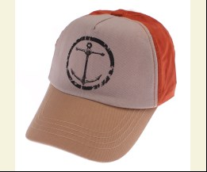
 | Kitti | Y9510-21 | Кепка | Габардин; Бавовна100%;
 |  |  |  | mix |  |  | 4.55
 |  |  |  |  | 470509 | 57см | 4.55 | 4.55

 | Kitti | Y8000-3 | Кепка | Текстиль; Бавовна100%;
 |  |  |  | mix |  |  | 3.85
 |  |  |  |  | 444136 | 44см | 3.85 | 2.69

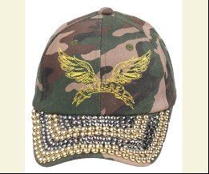
 | Kitti | Y8350-8 | Кепка | Габардин; Бавовна100%;
 |  |  |  | mix |  |  | 4.95
 |  |  |  |  | 444208 | 54см | 4.95 | 3.46

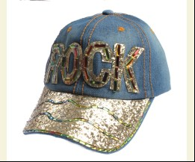
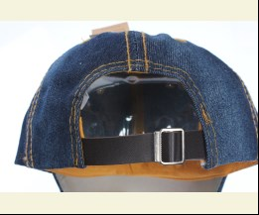
 | Kitti | Y8450-5 | Кепка Джинсова | Джинс; Бавовна100%;
 |  |  |  | mix |  |  | 4.20
 |  |  |  | Ростовка | 907256 | 57см (12 шт) | 50.40 | 35.28

 |  |  |  |  | 449096 | 57см | 4.20 | 2.94

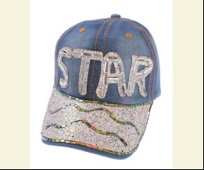
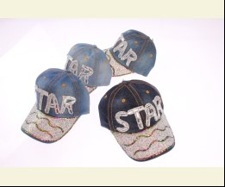
 | Kitti | Y8450-6 | Кепка Джинсова | Джинс; Бавовна75%,поліестер25%;
 |  |  |  | mix |  |  | 4.20
 |  |  |  | Ростовка | 907257 | 57см (12 шт) | 50.40 | 35.28

 |  |  |  |  | 451401 | 57см | 4.20 | 2.94

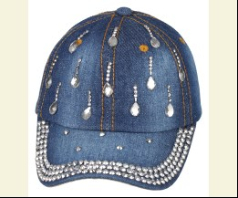
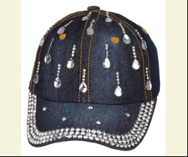
 | Kitti | Y9320-3 | Кепка Джинсова | Джинс; Бавовна100%;
 |  |  |  | mix |  |  | 4.45
 |  |  |  |  | 469467 | 54см | 4.45 | 3.11

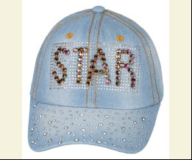
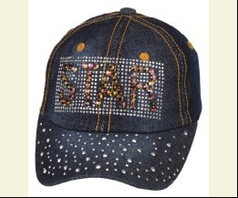
 | Kitti | Y9320-6 | Кепка Джинсова | Джинс; Бавовна100%;
 |  |  |  | mix |  |  | 4.45
 |  |  |  | Ростовка | 909768 | 54см (6 шт) | 26.70 | 18.66

 |  |  |  |  | 469469 | 54см | 4.45 | 3.11

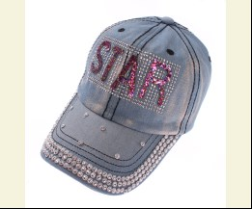
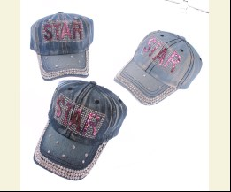
 | Kitti | Y9450-11 | Кепка Джинсова | Джинс; Бавовна100%;
 |  |  |  | mix |  |  | 4.70
 |  |  |  | Ростовка | 909772 | 57см (6 шт) | 28.20 | 19.74

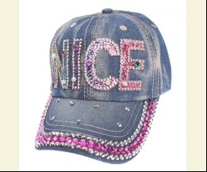
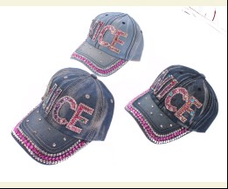
 | Kitti | Y9450-5 | Кепка Джинсова | Джинс; Бавовна100%;
 |  |  |  | mix |  |  | 4.70
 |  |  |  | Ростовка | 909773 | 57см (6 шт) | 28.20 | 19.74

 |  |  |  |  | 469474 | 57см | 4.70 | 3.29

 | Kitti | Y9150-9 | Кепка Джинсова | Джинс; Бавовна100%;
 |  |  |  | mix |  |  | 4.45
 |  |  |  |  | 470503 | 48см | 4.45 | 3.11

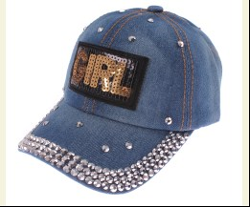
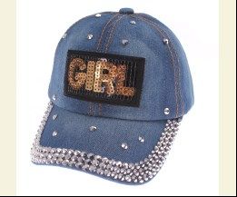
 | Kitti | Y9320-2 | Кепка Джинсова | Джинс; Бавовна100%;
 |  |  |  | mix |  |  | 4.45
 |  |  |  | Ростовка | 910036 | 54см (6 шт) | 26.70 | 18.66

 |  |  |  |  | 470506 | 54см | 4.45 | 3.11

 | ПАНАМА
 | Kitti | Y8120-8 | Панама | Текстиль; Поліестер90%,бавовна10%;
 |  |  |  | mix |  |  | 3.10
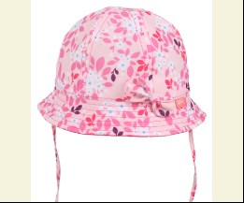
 |  |  |  |  | 451399 | 48см | 3.10 | 3.10

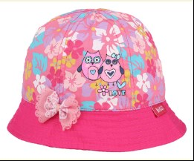
 | Kitti | Y8020-2 | Панама | Габардин; Бавовна100%;
 |  |  |  | mix |  |  | 3.65
 |  |  |  |  | 451392 | 42см | 3.65 | 2.55

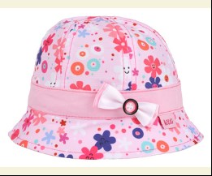
 | Kitti | Y8020-8 | Панама | Текстиль; Бавовна100%;
 |  |  |  | mix |  |  | 3.65
 |  |  |  |  | 451393 | 42см | 3.65 | 2.55

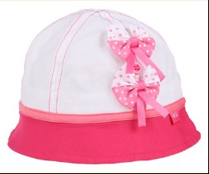
 | Kitti | Y8120-5 | Панама | Текстиль; Бавовна100%;
 |  |  |  | mix |  |  | 3.10
 |  |  |  | Ростовка | 909782 | 46см (12 шт) | 37.20 | 37.20

 |  |  |  |  | 469406 | 46см | 3.10 | 3.10
 |  |  |  |  | 451397 | 48см | 3.10 | 2.17

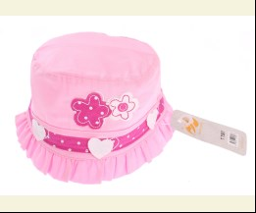
 | Kitti | T7507 | Панама | Текстиль; Бавовна100%;
 |  |  |  | mix |  |  | 1.35
 |  |  |  |  | 469382 | 44см | 1.35 | 1.35

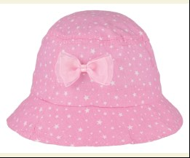
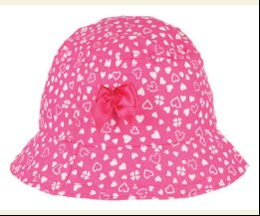
 | Kitti | T9350-1 | Панама | Текстиль; Бавовна100%;
 |  |  |  | mix |  |  | 2.35
 |  |  |  |  | 469393 | 44см | 2.35 | 1.64

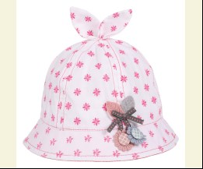
 | Kitti | Y9020-5 | Панама | Текстиль; Бавовна100%;
 |  |  |  | mix |  |  | 3.75
 |  |  |  |  | 469421 | 42см | 3.75 | 2.62

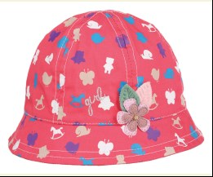
 | Kitti | Y9020-7 | Панама | Текстиль; Бавовна100%;
 |  |  |  | mix |  |  | 3.75
 |  |  |  |  | 469422 | 42см | 3.75 | 3.75

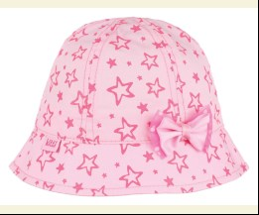
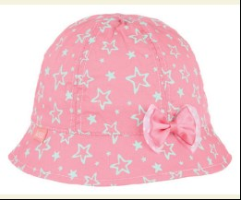
 | Kitti | Y9120-1 | Панама | Текстиль; Бавовна100%;
 |  |  |  | mix |  |  | 3.75
 |  |  |  |  | 469437 | 46см | 3.75 | 3.75

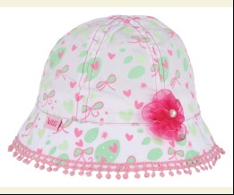
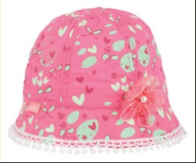
 | Kitti | Y9120-2 | Панама | Текстиль; Бавовна100%;
 |  |  |  | mix |  |  | 3.75
 |  |  |  |  | 469438 | 46см | 3.75 | 2.62

 | Kitti | Y9120-9 | Панама | Текстиль; Бавовна100%;
 |  |  |  | mix |  |  | 3.75
 |  |  |  |  | 469440 | 46см | 3.75 | 3.75

 | Kitti | Y9220-5 | Панама | Плащовка; Поліестер100%;
 |  |  |  | mix |  |  | 3.75
 |  |  |  | Ростовка | 909754 | 50см (6 шт) | 22.50 | 22.50

 |  |  |  |  | 469455 | 50см | 3.75 | 3.75

 | Kitti | Y9220-8 | Панама | Текстиль; Льон55%,бавовна45%;
 |  |  |  | mix |  |  | 3.75
 |  |  |  |  | 469456 | 50см | 3.75 | 2.62

 | Kitti | Y8020-1 | Панама | Текстиль; Бавовна100%;
 |  |  |  | mix |  |  | 3.80
 |  |  |  |  | 445853 | 44см | 3.80 | 2.66

 | Kitti | Y8120-9 | Панама | Текстиль; Поліестер90%,бавовна10%;
 |  |  |  | mix |  |  | 3.80
 |  |  |  |  | 445866 | 46см | 3.80 | 3.80

 | Kitti | Y8020-5 | Панама | Текстиль; Бавовна100%;
 |  |  |  | mix |  |  | 3.85
 |  |  |  |  | 444145 | 42см | 3.85 | 2.69

 | Kitti | Y8020-9 | Панама | Текстиль; Льон55%,бавовна45%;
 |  |  |  | mix |  |  | 3.85
 |  |  |  |  | 444146 | 44см | 3.85 | 2.69

 | Kitti | Y8120-2 | Панама | Текстиль; Бавовна100%;
 |  |  |  | mix |  |  | 3.10
 |  |  |  |  | 444170 | 46см | 3.10 | 3.10

 | Kitti | Y8120-3 | Панама | Текстиль; Поліестер90%,бавовна10%;
 |  |  |  | mix |  |  | 3.65
 |  |  |  |  | 449081 | 46см | 3.65 | 2.55

 | Kitti | Y8120-6 | Панама | Плащовка; Поліестер90%,бавовна10%;
 |  |  |  | mix |  |  | 3.10
 |  |  |  | Ростовка | 907229 | 48см (12 шт) | 37.20 | 37.20

 |  |  |  |  | 444173 | 48см | 3.10 | 3.10

 | Kitti | Y8020-3 | Панама Джинсова | Джинс; Бавовна100%;
 |  |  |  | mix |  |  | 3.80
 |  |  |  |  | 445855 | 42см | 3.80 | 2.66

 | Kitti | Y8220-2 | Панама Джинсова | Джинс; Бавовна100%;
 |  |  |  | mix |  |  | 3.80
 |  |  |  |  | 445874 | 52см | 3.80 | 2.66

 | Kitti | Y8700-13 | Шляпа | див на упаковці;
 |  |  |  | mix |  |  | 2.95
 |  |  |  |  | 469412 | 48см | 2.95 | 2.06

 | Kitti | Y8710-9 | Шляпа | див на упаковці;
 |  |  |  | mix |  |  | 2.95
 |  |  |  |  | 445887 | 54см | 2.95 | 2.06

 | ШАПКА
 | Kitti | K8662-1 | Шапка | Трикотаж; Бавовна65%,поліестер35%;
 |  |  |  | mix |  |  | 2.40
 |  |  |  | Ростовка | 909682 | 42см (6 шт) | 14.40 | 14.40

 | Kitti | K8662-2 | Шапка | Трикотаж; Бавовна65%,поліестер35%;
 |  |  |  | mix |  |  | 2.40
 |  |  |  | Ростовка | 909683 | 42см (6 шт) | 14.40 | 14.40

 | Kitti | Y9090-1 | Шапка | Трикотаж; Бавовна95%,лайкра5%;
 |  |  |  | mix |  |  | 2.40
 |  |  |  | Ростовка | 909723 | 38см (6 шт) | 14.40 | 14.40

 |  |  |  |  | 469425 | 38см | 2.40 | 2.40

 | Kitti | Y9090-2 | Шапка | Трикотаж; Поліестер63%,бавовна32%,лайкра5%;
 |  |  |  | mix |  |  | 2.40
 |  |  |  | Ростовка | 909724 | 38см (6 шт) | 14.40 | 14.40

 | Kitti | Y9091-1 | Шапка | Трикотаж; Поліестер63%,бавовна32%,лайкра5%;
 |  |  |  | mix |  |  | 2.40
 |  |  |  | Ростовка | 909725 | 40см (6 шт) | 14.40 | 14.40

 | Kitti | Y9092-1 | Шапка | Трикотаж; Поліестер63%,бавовна32%,лайкра5%;
 |  |  |  | mix |  |  | 2.40
 |  |  |  | Ростовка | 909727 | 42см (6 шт) | 14.40 | 14.40

 |  |  |  |  | 469429 | 42см | 2.40 | 2.40

 | Kitti | Y8161 | Шапка | Трикотаж; Бавовна65%,поліестер35%;
 |  |  |  | mix |  |  | 2.40
 |  |  |  | Ростовка | 909707 | 36см (6 шт) | 14.40 | 14.40

 |  |  |  |  | 445871 | 36см | 2.40 | 2.40

 | ДЛЯ ДІВЧИНКИ/ХЛОПЧИКА
 | Kitti
 | ПАНАМА
 | Kitti | T8720-13 | Шляпа | див на упаковці;
 |  |  |  | mix |  |  | 2.05
 |  |  |  | Ростовка | 909686 | 52см (6 шт) | 12.30 | 8.58

 | ДЛЯ ХЛОПЧИКА
 | Kitti
 | КЕПКА
 | Kitti | Y8110-10 | Кепка | Текстиль; Бавовна100%;
 |  |  |  | mix |  |  | 3.10
 |  |  |  |  | 449074 | 48см | 3.10 | 2.17

 | Kitti | Y8110-14 | Кепка | Текстиль; Льон55%,бавовна45%;
 |  |  |  | mix |  |  | 3.10
 |  |  |  |  | 451394 | 46см | 3.10 | 3.10

 | Kitti | Y8110-17 | Кепка | Габардин; Бавовна100%;
 |  |  |  | mix |  |  | 3.65
 |  |  |  |  | 449077 | 48см | 3.65 | 3.65

 | Kitti | Y8010-1 | Кепка | Джинс; Бавовна100%;
 |  |  |  | mix |  |  | 3.10
 |  |  |  |  | 451387 | 44см | 3.10 | 2.17

 | Kitti | Y7198 | Кепка | Текстиль; Бавовна100%;
 |  |  |  | mix |  |  | 2.20
 |  |  |  |  | 469398 | 46см | 2.20 | 1.54

 | Kitti | Y8110-8 | Кепка | Текстиль; Бавовна100%;
 |  |  |  | mix |  |  | 3.10
 |  |  |  |  | 469405 | 46см | 3.10 | 2.17

 | Kitti | Y8140-4 | Кепка | Текстиль; Бавовна100%;
 |  |  |  | mix |  |  | 2.95
 |  |  |  |  | 469410 | 46см | 2.95 | 2.95

 | Kitti | Y9010-1 | Кепка | Текстиль; Бавовна100%;
 |  |  |  | mix |  |  | 3.75
 |  |  |  |  | 469418 | 42см | 3.75 | 2.62

 | Kitti | Y9010-4 | Кепка | Текстиль; Бавовна100%;
 |  |  |  | mix |  |  | 3.75
 |  |  |  |  | 469419 | 42см | 3.75 | 2.62

 | Kitti | Y9010-5 | Кепка | Текстиль; Льон55%,бавовна45%;
 |  |  |  | mix |  |  | 3.75
 |  |  |  |  | 469420 | 42см | 3.75 | 2.62

 | Kitti | Y9110-10 | Кепка | Текстиль; Бавовна100%;
 |  |  |  | mix |  |  | 3.75
 |  |  |  |  | 469434 | 46см | 3.75 | 3.75

 | Kitti | Y9110-3 | Кепка | Трикотаж; Бавовна100%;
 |  |  |  | mix |  |  | 3.75
 |  |  |  |  | 469435 | 46см | 3.75 | 2.62

 | Kitti | Y9110-8 | Кепка | Текстиль; Бавовна100%;
 |  |  |  | mix |  |  | 3.75
 |  |  |  |  | 469436 | 46см | 3.75 | 2.62

 | Kitti | Y9310-4 | Кепка | Габардин; Бавовна100%;
 |  |  |  | mix |  |  | 4.55
 |  |  |  |  | 469464 | 54см | 4.55 | 4.55

 | Kitti | Y9310-9 | Кепка | Габардин; Бавовна100%;
 |  |  |  | mix |  |  | 4.55
 |  |  |  | Ростовка | 909765 | 54см (6 шт) | 27.30 | 27.30

 |  |  |  |  | 469466 | 54см | 4.55 | 4.55

 | Kitti | Y8210-15 | Кепка | Габардин; Поліестер65%,бавовна35%;
 |  |  |  | mix |  |  | 3.65
 |  |  |  |  | 449087 | 50см | 3.65 | 2.55

 | Kitti | Y8210-4 | Кепка | Текстиль; Поліестер100%;
 |  |  |  | mix |  |  | 3.85
 |  |  |  |  | 445829 | 50см | 3.85 | 2.69

 | Kitti | Y8010-9 | Кепка | Текстиль; Бавовна100%;
 |  |  |  | mix |  |  | 3.80
 |  |  |  |  | 445852 | 44см | 3.80 | 2.66

 | Kitti | Y8240-3 | Кепка | Текстиль; Бавовна100%;
 |  |  |  | mix |  |  | 4.00
 |  |  |  |  | 445878 | 50см | 4.00 | 2.80

 | Kitti | Y8010-15 | Кепка | Текстиль; Льон55%,бавовна45%;
 |  |  |  | mix |  |  | 3.85
 |  |  |  |  | 444140 | 44см | 3.85 | 2.69

 | Kitti | Y8010-5 | Кепка | Текстиль; Бавовна100%;
 |  |  |  | mix |  |  | 3.10
 |  |  |  |  | 444142 | 44см | 3.10 | 2.17

 | Kitti | Y8110-11 | Кепка | Текстиль; Бавовна100%;
 |  |  |  | mix |  |  | 3.65
 |  |  |  |  | 449075 | 46см | 3.65 | 2.55

 | Kitti | Y8110-12 | Кепка | Текстиль; Бавовна100%;
 |  |  |  | mix |  |  | 3.10
 |  |  |  |  | 444160 | 48см | 3.10 | 2.17

 | Kitti | Y8110-2 | Кепка | Текстиль; Бавовна100%;
 |  |  |  | mix |  |  | 3.85
 |  |  |  |  | 444163 | 48см | 3.85 | 2.69

 | Kitti | Y8110-3 | Кепка | Текстиль; Бавовна100%;
 |  |  |  | mix |  |  | 3.10
 |  |  |  |  | 449079 | 46см | 3.10 | 2.17

 | Kitti | Y8110-6 | Кепка Джинсова | Джинс; Бавовна100%;
 |  |  |  | mix |  |  | 3.10
 |  |  |  |  | 445865 | 48см | 3.10 | 2.17

 | Kitti | Y8140-1 | Кепка Джинсова | Джинс; Бавовна100%;
 |  |  |  | mix |  |  | 3.95
 |  |  |  |  | 445869 | 46см | 3.95 | 2.76

 | Kitti | Y8110-19 | Кепка Джинсова | Джинс; Бавовна100%;
 |  |  |  | mix |  |  | 4.00
 |  |  |  |  | 449078 | 48см | 4.00 | 2.80

 | ПАНАМА
 | Kitti | Y8130-4 | Панама | Джинс; Бавовна100%;
 |  |  |  | mix |  |  | 3.65
 |  |  |  |  | 449083 | 48см | 3.65 | 2.55

 | Kitti | Y8030-3 | Панама | Текстиль; Бавовна100%;
 |  |  |  | mix |  |  | 3.65
 |  |  |  |  | 451391 | 42см | 3.65 | 2.55

 | Kitti | Y8130-2 | Панама | Габардин; Бавовна100%;
 |  |  |  | mix |  |  | 3.10
 |  |  |  | Ростовка | 907232 | 48см (12 шт) | 37.20 | 26.04

 |  |  |  |  | 451396 | 48см | 3.10 | 2.17

 | Kitti | T9360-1 | Панама | Текстиль; Бавовна100%;
 |  |  |  | mix |  |  | 2.35
 |  |  |  |  | 469394 | 46см | 2.35 | 1.64

 | Kitti | Y9030-1 | Панама | Текстиль; Льон55%,бавовна45%;
 |  |  |  | mix |  |  | 3.75
 |  |  |  |  | 469423 | 42см | 3.75 | 2.62

 | Kitti | Y9030-5 | Панама | Текстиль; Бавовна100%;
 |  |  |  | mix |  |  | 3.75
 |  |  |  |  | 469424 | 42см | 3.75 | 2.62

 | Kitti | Y9130-2 | Панама | Габардин; Бавовна100%;
 |  |  |  | mix |  |  | 3.75
...

